프로그래머스 일일문제풀이
문제 유형 | 레벨 | 문제 이름(번호) | 비고 | 1차 | 2차 | 3차
 | 1 | 로또의 최고 순위와 최저 순위(77484) | 람다를 이용하여 풀어보기 | 거의 완벽
 | 2 | 문자열 압축(60057) | 예외케이스 찾기가 어려웠다. 시간내에 풀 수 있었을까..? 처음엔 제일 앞에서 자를 필요가 없는 경우도 고려해야하는 줄 알고 풀었다. 현재 기준으로 before를 확인하는 방식으로 했으면 좀더 쉬웠을 것이다. | 최적의 답으로 풀지 못함
 | 3 | 추석 트래픽(17676) | 처음에 문제 정확히 인지하지 못함 | 못품
 | 1 | 신규 아이디 추천(72410) | 1. 자바 스럽게 구현해보자 2. 정규식 찾을 시간이 아까워 그냥 풀었다. >> 이정도는 정규식을 인지하고 있는게 나은가 생각도 들었다 | 최적의 답으로 풀지 못함
 | 2 | 오픈채팅방(42888) |  | 완벽
 | 3 | 브라이언의 고민(1830) | LinkedHashMap으로 HashMap에서도 순서를 가질 수 있다. | 못품
 | 1 | 숫자 문자열과 영단어(81301) |  | 완벽
 | 2 | 카카오프렌즈 컬러링북(1829) |  | 완벽
 | 3 | 리틀 프렌즈 사천성(1836) | 다른 사람 정답이랑 비교는 안해봄 | 시간이 걸렸지만 풀음
 | 3 | 다단계 칫솔 판매(77486) |  | 완벽
 | 1 | 키패드 누르기(67256) | if(prev==0)prev=10 << 이거 하나 실수로 넣어서 테스트 케이스 완벽통과를 못해서 고생 | 시간내 테스트 케이스 찾지 못함
 | 1 | 없는 숫자 더하기(86051) |  | 완벽
 | 2 | 단체사진 찍기(1835) | 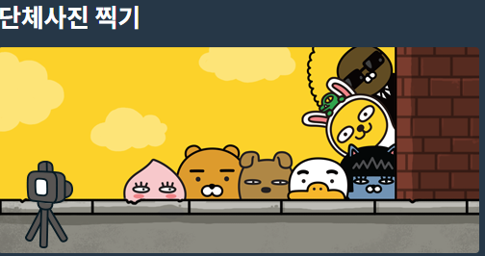 이 사진에 낚에서 중복순서 허용하는줄 알았다…ㅡㅡ 재귀로 풀면 되는데 처음에 지레 겁먹어서 힌트를 먼저 봐버렸다ㅜ | 못품 | 완벽
 | 2 | 멀쩡한 사각형(62048) | (x+1, y), (y+1,x) 기울기를 체크하여 문제를 풀었더니 성능테스트에서 걸림 브레즌햄 알고리즘 1. 최소 직사각형으로 푸는 경우 minW+minM-1 (가로와 세로 동시에 통과하는 부분이 1개이다.) 2. BigInteger에 GCD 함수가 있는걸 첨 알았다. 유용하게 쓸 수 있을 것 같다. 대각선의 길이 =가로 + 세로 - 가로세로의 최대공약수 | 성능 못통과
 | 2 | 124 나라의 숫자(12899) | 3진수로 접근하는건 알았는데 n-1/3 처리를 못찾아냄 sb.insert 함수로 prepend 처리가 가능하다. | 못품
 | 2 | 짝지어 제거하기(12973) | 스택으로 풀면 간단한걸 순간 생각못함,, 게다가 힌트 봐버렸다.. | 성능 못통과
 | 1 | 음양 더하기(76501) |  | 완벽
 | 3 | 자물쇠와 열쇠(60059) | 사각형 가장자리를 포함하는 배열을 만드는 아이디어를 봤다.. 회전에 관련된 아이디어도 봤다.. int[][] array clone 함수는 오류가 있다. 다음엔 쓰지말자 | 시간내 못풀었을듯
 | 1 | 내적(70128) |  | 완벽
 | 2 | 행렬 테두리 회전하기(77485) | 크기 비교를 PQ를 사용하는 것도 괜찮을 것 같다. 디렉션 변수와 dx, dy 배열을 사용하면 한번의 while문으로 처리 가능하다. | 시간내에 풀음
 | 1 | 소수 만들기(12977) | 3중포문으로 문제 풀 수 있다. Combination 구현하는걸 알아보자 | 완벽
카카오 | 3 | [1차] 셔틀버스(17678) | 두번 읽어봤는데 문제가 이해가 안간다 앱출력 예제중 2번, 6번 이해가 안간다;;; >> 문제 이해가 좀 헷갈렷지만 이해만 하면 어렵지 않다. 19번 테스트케이스만 통과가 안된다… 이유가 뭘까?ㅜㅜ >> SimpleDateFormat("hh:mm")를 SimpleDateFormat("HH:mm")로 바꾸니 통과되었다. 문제 풀때 hh:mm과 HH:mm이 다른건 인지하고 있었지만 로그를 찍었을때 같은값이라 안바꿨었다. 이게 프로그래머스 엔진에서 문제가 될거란 생각은 그래서 못했다... | 문제 이해했다는 가정하에 19번 케이스 못찾고 시간내에 풀음 hh:mm >> HH:mm 문제였음 jvm 버전 차이인가…
카카오 | 1 | [1차] 비밀지도(17681) | int 변수끼리 '|' 연산 가능 Integer.toBinaryString으로 이진수 쉽게 생성 가능 | 최대한 빨리 풀어봄
카카오 | 1 | [1차] 다트 게임(17682) | Math는 static lib 이다. import 필요없음 Math.pow 배열 합을 ide에서는 자동완성이 가능해서 찾을 수 있는데 실제 시험에서는 못쓸 가능성도 염두해둬야 한다. arr.stream().reduce((acc, i)->acc+i).get() | 최대한 빨리 풀어봄
카카오 | 2 | [1차] 캐시(17680) | LRU는 Queue보다 ArrayList 자료구조가 효율적이다. 캐시를 최신으로 갱신해주는 작업이 필요하기 때문이다. ArrayList는 remove("contents"), contains("contents")도 시용 가능하다. IDE없이 Queue 사용하는 연습해보고 싶어서 연습했다. LinkedHashMap을 사용해서도 구현 가능하다. | 0인 케이스에서 예외처리는 힌트를 봐버렸다ㅜ 시간내 풀음
카카오 | 2 | [1차] 뉴스 클러스터링(17677) | HashMap을 사용했다. 특수문자 제거를 나중에 했었어야하는데 먼저하는 실수를 해서 오래걸렸다. 주어진 테스트 케이스를 토대로 좀더 신중하게 알고리즘을 짰다면 금방 했을것이다. stream을 활용해서 푸는것도 정리해보자 | 1시간 반정도 걸림;;
카카오 | 2 | [1차] 프렌즈4블록(17679) | 10번 테스트 케이스 제외하고 통과 index로 안풀고 그냥 queue로 했더니 쉽게 수정했다. | 2시간내에 못풀었다 IDE로 풀었으면 1시간쯤 걸렸을 것 같다.. 디버깅이 복잡해지니 IDE의 중요성이 느껴짐
 | 1 | 폰켓몬(1845) | Stream 활용한 풀이도 참고 | 완벽
 | 1 | 실패율(42889) | IDE 쓰면 디버깅이 용이한데,, editor에서는 조금 자신없다. | 완벽
카카오 | 2 | 괄호 변환(60058) | sb를 변수로 받았으면서 append까지 함, 그냥 다음부턴 sb 만 쓰자 | 시간좀 걸림
 | 1 | 약수의 개수와 덧셈(77884) | 제곱수가 아니면 약수의 개수가 짝수 | 빨리 품
카카오 | 2 | 거리두기 확인하기(81302) | 멍청한짓해서 시간내에 못풀었다.. 정말 자괴감든다.. | 멍청한짓해서 늦게품
 | 1 | 3진법 뒤집기(68935) | Integer.parseInt(a,3)을 사용하면 3진법을 10진법으로 바꿔주는걸 첨알았다. | 완벽
카카오 | 2 | 수식 최대화(67257) | 카카오는 순열, 조합 정도는 구현할 수 있어야 할 것 같다.. 기존 풀이는 stirng을 convert하는 식으로 구현했다. 그러다보니 111-222-333 이렇게 연속되는 경우 111-222 도 연산하고 222-333도 연산하게 되었다.. 그렇다고 이걸 예외처리하자니 그것도 굉장히 로직이 지저분했다. 문자열 파싱하지말고 숫자, 연산자 각자 배열에 넣는 방향으로 하자 파싱해서 변경하면 너무 생각치 못한 에러가 생긴다. | 못품 >> 다시풀기
카카오 | 2 | 튜플(64065) | 정규식을 잘 사용하고 싶은데 시험은 무서워서 잘 안쓰게 된다. Set.add() 함수에 return 값을 사용해서 더 깔끔하게 로직을 짤 수 있다. | 거의 완벽
 | 2 | 게임 맵 최단거리(1844) |  | 완벽
 | 1 | 예산(12982) |  | 완벽
 | 1 | 두개 뽑아서 더하기(68644) | 처음 풀이는 combination을 생각했다. 그러다보니 nC2 성능이라 성능이 너무 안나왔다. 브루드포스로 푸는 경우 2n 의 성능이다. 시간은 시간대로 날리고 통과는 못하는 결과를 낳았다. 좀 더 단순하게 효율적으로 짜는걸 항상 생각하자!! | 성능 못통과
 | 1 | 2016년(12901) |  | 자바로 통과
 | 1 | 나머지가 1이 되는 수 찾기(87389) |  | 완벽
 | 1 | 최소직사각형(86491) |  | 완벽
 | 1 | 부족한 금액 계산하기(82612) |  | 완벽
 | 1 | 가운데 글자 가져오기(12903) | 중간을 구할 때 2로 나누기전에 1을 빼서 홀수/짝수 분기처리를 피할 수 있다. | 완벽
카카오 | 2 | 메뉴 리뉴얼(72411) | 전체 문자로 comb 구하지말고, 각각별로 comb 구하는게 성능에 유리하다. | 시간내 못품
 | 1 | 같은 숫자는 싫어(12906) |  | 완벽
 | 1 | 나누어 떨어지는 숫자 배열(12910) | 람다를 이용하여 풀어보기 | 완벽
 | 1 | 두 정수 사이의 합(12912) |  | 완벽
 | 1 | 문자열 내 마음대로 정렬하기(12915) |  | 완벽
 | 1 | 문자열 내 p와 y의 개수(12916) | String.chars()로 steam으로 변경해서 사용할 수 있다. | 완벽
 | 1 | 문자열 내림차순으로 배치하기(12917) | stream 연습하는 문제 -- char[]는 stream이나 lambda로 처리가 잘 안된다. new StringBuilder(new String(char[] arr)).reverse().toString() Stream.of(str.split("")).sorted(Comparator.reverseOrder()).collect(Collectors.joining()); | 완벽
 | 1 | 문자열 다루기 기본(12918) | matches, split 에 정규표현식을 파라미터로 넣어 숫자만으로 구성되어있는지 확인 가능 | 완벽
 | 1 | 서울에서 김서방 찾기(12919) | java util 기능활용 Arrays.asList(seoul).indexOf("Kim"); | 완벽
 | 1 | 소수 찾기(12921) |  | 완벽
 | 1 | 수박수박수박수박수박수?(12922) | 이런식으로도 풀 수 있다. String(new char[n/2+1]).replace("\0", "수박").substring(0,n); | 완벽
 | 1 | 문자열을 정수로 바꾸기(12925) | 기본 라이브러리가 있어 이런문제는 안나올 것 같다. | 풀음
 | 1 | 시저 암호(12926) | 65~91, 97~123까지 반복되어야 하므로 -65, -97한후 26으로 mod하고 다시 +한다. char[] 배열도 스트링으로 만드는 방법 String.valueOf(chars); char stream을 스트링으로 만드는 방법 chars().map(i->i).mapToObj(c->String.valueOf((char)c)).reduce((a,b)->a+b).orElse("") | 풀었지만 좀더 범용적인 풀이 생각 못했음
 | 1 | 약수의 합(12928) | 절반까지만 for문 돌려도 된다. 조금의 성능이라도 개선할 여지가 있는지 생각하자 | 풀음
 | 1 | 이상한 문자 만들기(12930) | 문제가 조건이 빠졌다. 1. 소문자만 들어오지 않는다. 2. 뒤에 공백만 여러 개 붙는 문자도 들어온다. - s.split(" ", -1) 로 처리 가능 | 풀음
 | 2 | 빛의 경로 사이클(86052) | 방문확인 배열을 잘 만드는게 핵심이다. visited[R][L][4] | 답봄 >> 다시풀기
 | 2 | 2017 팁스타운(12985) | xor을 유용하게 사용하는 방법을 배웠다. (a-1)^(b-1)의 길이라 만나는 라운드 수이다. -- 원리는 아직 잘 모르겠다. 이런 생각을 해낸게 대단하다. while(a!=b) { a=a/2+a%2; b=b/2+b%2; round++; } | 더 좋은 풀이가 있음
카카오 | 2 | 순위 검색(72412) | binarySearch | 효율성 실패 >> 다시풀기
카카오 | 2 | 후보키(42890) | dfs으로 푸는 경우 hs를 다 모은 후 지워줘야 한다. 19,22번 오류난 원인 찾기 bfs 방식으로 다시 풀어보기 | 예외케이스 빨리 파악 못함 >> 다시 풀기
 | 1 | 자릿수 더하기(12931) |  | 완벽
 | 1 | 자연수 뒤집어 배열로 만들기(12932) |  | 완벽
 | 1 | 정수 내림차순으로 배치하기(12933) | Long.parseLong(String.valueOf(n).chars() .mapToObj(ch->(char)ch) // 형변환 해주면 Comparator.reverseOrder() 사용 가능 .sorted(Comparator.reverseOrder()) .collect(StringBuilder::new, StringBuilder::appendCodePoint, StringBuilder::append) .toString()); | 완벽
 | 1 | 정수 제곱근 판별(12934) |  | 완벽
 | 1 | 제일 작은 수 제거하기(12935) |  | 완벽
 | 1 | 짝수와 홀수(12937) |  | 완벽
 | 1 | 최대공약수와 최소공배수(12940) |  | 완벽
 | 1 | 콜라즈 추측(12943) |  | 완벽
 | 1 | 평균 구하기(12944) |  | 완벽
 | 1 | 하샤드 수(12947) | Integer.toString(x).chars().forEach(c->sum+=c-'0'); String.valueOf(x).chars().map(ch -> ch - '0').sum(); | 완벽
 | 1 | 핸드폰 번호 가리기(12948) | phone_number.replaceAll(".(?=.{4})", "*") | 완벽
 | 1 | 행렬의 덧셈(12950) |  | 완벽
 | 1 | x만큼 간격이 있는 n개의 숫자(12954) |  | 완벽
 | 1 | 직사각형 별찍기(12969) | IntStream.range(0, a).forEach(s -> sb.append("*")); | 완벽
 | 2 | 영어 끝말잇기(129801) |  | 완벽
 | 2

라이브 코딩 기출
문제 유형 | 레벨 | 문제 이름(번호) | 비고 | 1차 | 2차 | 3차
출저 모름1 | 2 | //member.csv 파일 일부 이름, 취미, 소개 김프로, 축구:농구:야구, 구기종목 좋아요 정프로, 개발:당구:족구, 개발하는데 뛰긴 싫어 앙몬드, 피아노, 죠르디가 좋아요 좋아좋아너무좋아 죠르디, 스포츠댄스:개발, 개발하는 죠르디 …
 | 2 | 취미별 인원수를 구하라 | public void printMemberCountGroupByHobby(){ List<List<String>> persons = CsvReader.getLines(); persons.remove(0); Map<String, Integer> result = new HashMap<>(); //결과를 담을 해시맵 구성 persons.stream() .flatMap(member->Arrays.stream(member.get(1).split(":"))) .forEach(hobby->result.merge(hobby, 1, (oldValue, newValue)->++oldValue)); //결과 출력 result.entrySet().forEach(entry->System.out.println(entry.getKey()+" "+entry.getValue())); }
 | 2 | 취미별 정씨 성을 갖는 멤버 수를 구하라 | public void printMemberCountGroupByJeongMember(){ List<List<String>> lines = CsvReader.getLines(); lines.remove(0); Map<String, Integer> result = new HashMap<>(); lines.stream() .filter(member->member.get(0).startWith("정")) .flatMap(member-> Arrays.stream(member.get(1).split(":"))) .forEach(hobby->result.merge(hobby, 1, (oldValue, newValue)->++oldValue)); //출력 result.entrySet().forEach(entry->System.out.println(entry.getKey()+" "+entry.getValue())); }
 | 2 | 소개 내용에 '좋아' 가 몇 번 등장하는지 구하라 | public void printLikeCount(){ List<List<String>> lines = CsvReader.getLines(); lines.remove(0); final String word = "좋아"; int result = lines.stream() .map(member -> countfindString(member.get(2), word)) .reduce(0, Integer::sum); //출력 System.out.println(word+" "+result); } private int countFindString(String source, String target){ int idx =source.indexOf(target); if(idx==-1){ return 0; }else{ return 1+countFindString(source.substring(idx+1), target); } }
 |  |  | 1. flatMap과 map 공통 용도 - flatMap(data -> Array.stream(data.get(0)) 방식으로 배열을 평평하게 만든다. 차이점 - flatMap은 stream을 리턴한다. >> filter 함수등 stream 함수 체이닝 가능하다. - map은 단일 요소 리턴한다. >> forEach를 써서 내부 처리 필요 2. HashMap의 merge 함수에 대해 알게 되었다. 굉장히 자주 쓸 것 같고, 코드를 간결하게 짤 수 있는 유용한 함수다.

쿠팡 라이브 코딩 기출 | 2 | 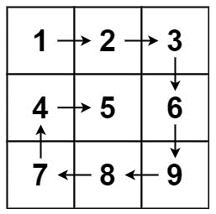 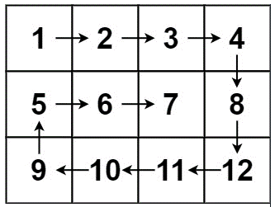 Input: matrix = [[1,2,3],[4,5,6],[7,8,9]] Output: [1,2,3,6,9,8,7,4,5] Input: matrix = [[1,2,3,4],[5,6,7,8],[9,10,11,12]] Output: [1,2,3,4,8,12,11,10,9,5,6,7] | past1.java 잘 푼 풀이는 아닌것 같지만 그냥 풀었다.

카카오
문제 유형 | 레벨 | 문제 이름(번호) | 비고 | 1차 | 2차 | 3차
카카오 모빌리티 1번 | 1 | 1번은 문자열 관련 문제 John Doe, peter parker, pate john-kate output jdoe@example.com, pparker@example.com, pjkate@example.com 이런식으로 사람 이름 쫙 받으면 메일로 알아서 쫙 고쳐주고 중복되는 이름이면 번호를 붙인다. pparker2@example.com
카카오 모빌리티 2번 | 2 | 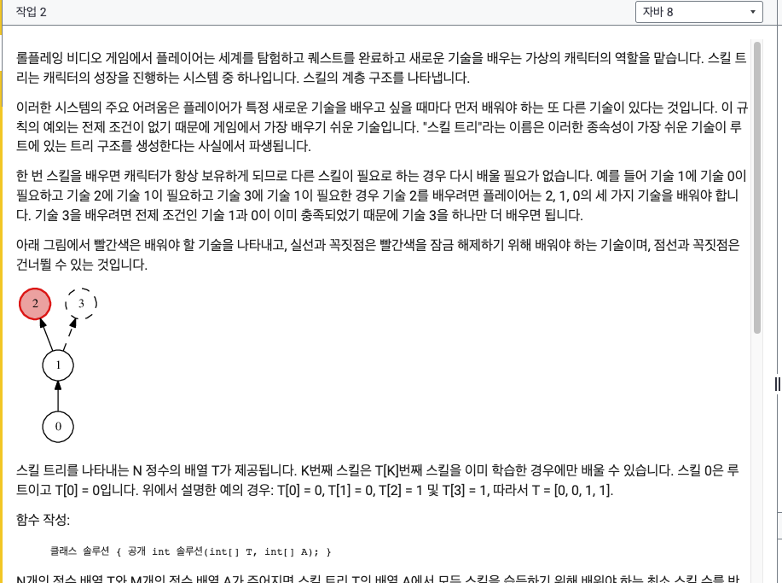
 |  | 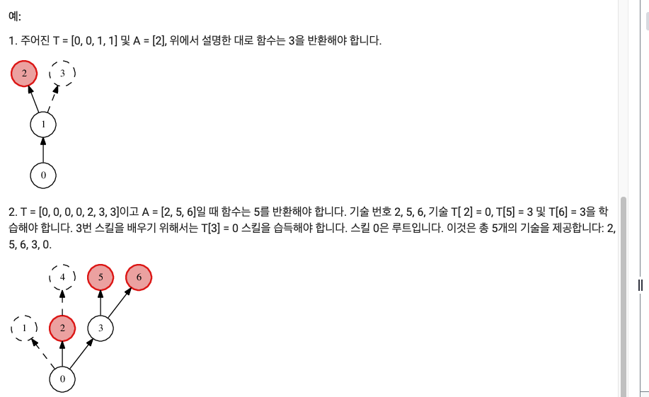
 |  | 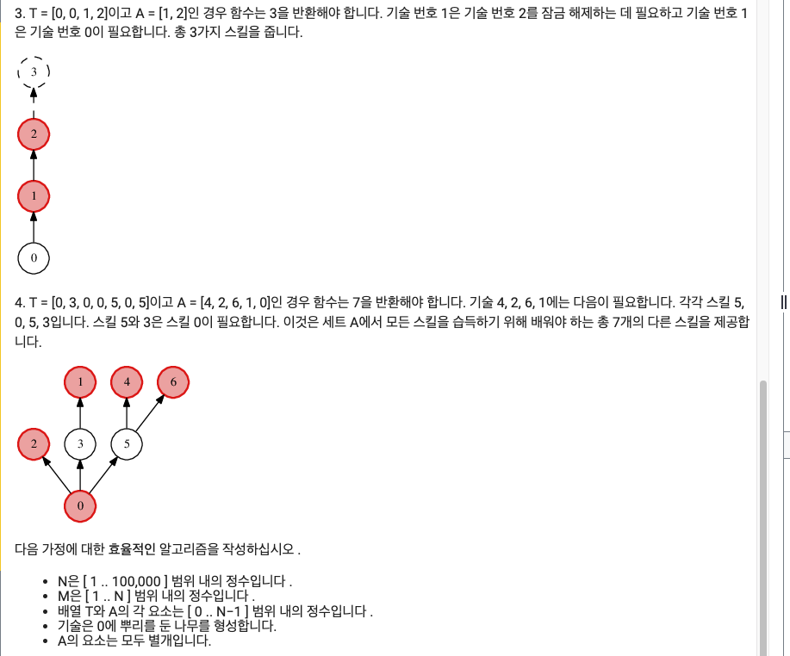
카카오 모빌리티 3번 | 3 | 